Sheet1
Factory name (工厂名称) | 南平市众鑫服装有限公司 | D
Product Code.(产品编号) | ET090116 po: 00107 TYPE1
Style Code.(款号) | 4432-440-401.809
Product Code.(产品编号) | 价格牌 | Carton No.(箱号):
Inner Packages(包装方式） | 100pcs/ bundle | 1
SIZE/qty (尺码/数量) | 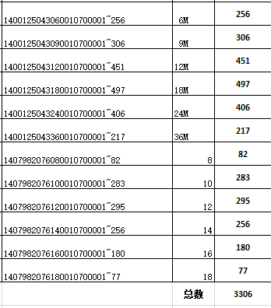
Carton Dimension（箱规） | 27*27 | Country of Origin：
Gross Weight（毛重） | 6.07
Net Weight（净重） | 5.27
Remark（备注） | /

